ด้านกระบวนการภายใน
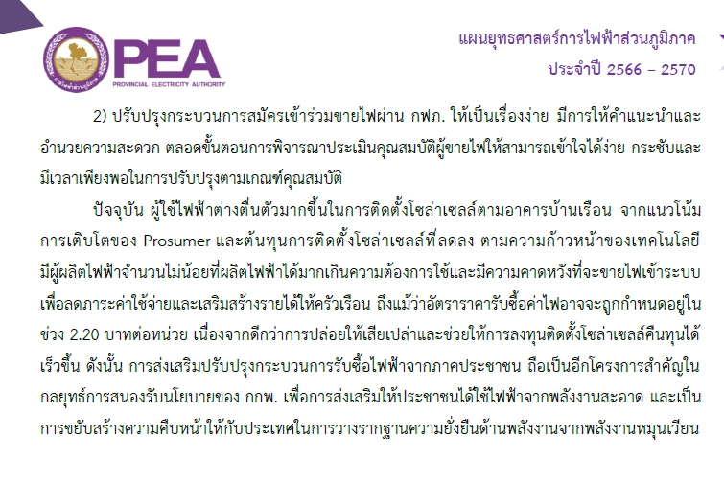
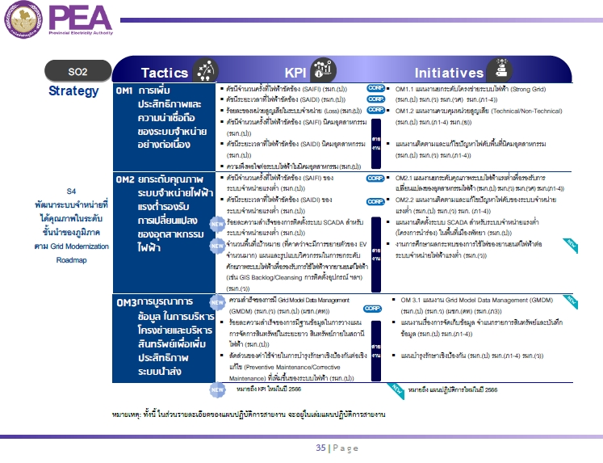
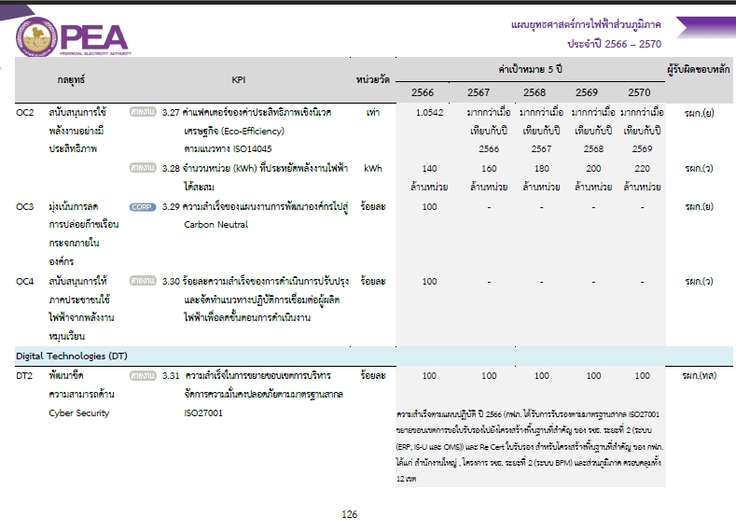
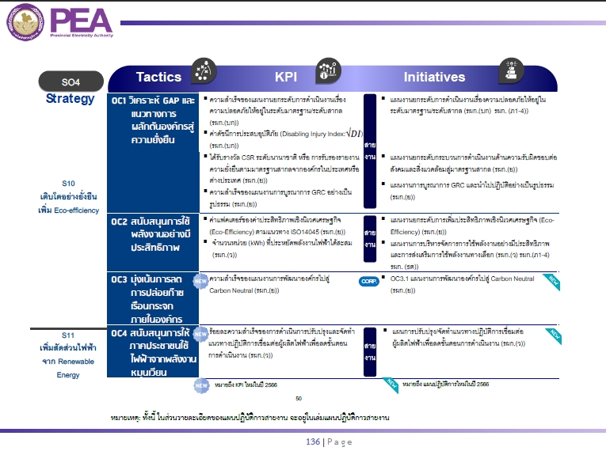
แผนปฏิบัติการประจำปี 2566 (ทบทวนครั้งที่ 1) สายงานการไฟฟ้า ภาค 1 | ด้านกระบวนการภายใน (Internal Process)
กฟอ.ตาคลี
1. วัตถุประสงค์เชิงยุทธศาสตร์ | 2. กลยุทธ์ระดับองค์กร |  | 3. เกณฑ์วัดการดำเนินงานระดับองค์กร |  |  |  |  |  |  |  |  |  |  | 4. เป้าหมาย
SO2 พัฒนาระบบจำหน่ายที่มีประสิทธิภาพ เชื่อถือได้และยกระดับสู่โครงข่าย
อัจฉริยะ Smart Grid เพื่อเป็นผู้นำระบบไฟฟ้า ตอบสนองความพึงพอใจแก่ลูกค้า
และผู้มีส่วนได้ส่วนเสีย
 | 5. กลยุทธ์ระดับสายงาน |  | 6. เกณฑ์วัดการดำเนินงาน |  |  |  |  |  |  |  |  |  |  | 7. เป้าหมาย
 | OM1 การเพิ่มประสิทธิภาพและความน่าเชื่อถือของระบบจำหน่ายอย่างต่อเนื่อง |  | '- ดัชนีจำนวนครั้งที่ไฟฟ้าขัดข้อง (SAIFI) ของสายงานการไฟฟ้าภาค 1 |  |  |  |  |  |  |  |  |  |  | รอค่าเป้าหมาย
 | 'OM2 ยกระดับคุณภาพระบบจำหน่ายไฟฟ้าแรงต่ำรองรับการเปลี่ยนแปลงของอุตสาหกรรมไฟฟ้า |  | '- ดัชนีระยะเวลาที่ไฟฟ้าขัดข้อง (SAIDI) ของสายงานการไฟฟ้าภาค 1 |  |  |  |  |  |  |  |  |  |  | รอค่าเป้าหมาย
 | OM3 การบูรณาการข้อมูลในการบริหารโครงข่ายและบริหารสินทรัพย์เพื่อเพิ่มประสิทธิภาพระบบนำส่ง |  | - ร้อยละของหน่วยสูญเสียในระบบจำหน่าย (Loss) ของ |  |  |  |  |  |  |  |  |  |  | รอค่าเป้าหมาย
 | OC4 สนับสนุนการให้ภาคประชาชนใช้ไฟฟ้าจากพลังงานหมุนเวียน |  | สายงานการไฟฟ้าภาค 1
 |  |  | - ดัชนีจำนวนครั้งที่ไฟฟ้าขัดข้อง (SAIFI) นิคมอุตสาหกรรม ของ |  |  |  |  |  |  |  |  |  |  | รอค่าเป้าหมาย
 |  |  | สายงานการไฟฟ้าภาค 1
 |  |  | - ดัชนีระยะเวลาที่ไฟฟ้าขัดข้อง (SAIDI) นิคมอุตสาหกรรม ของ |  |  |  |  |  |  |  |  |  |  | รอค่าเป้าหมาย
 |  |  | สายงานการไฟฟ้าภาค 1
 |  |  | '- ความพึงพอใจต่อระบบไฟฟ้าในนิคมอุตสาหกรรม |  |  |  |  |  |  |  |  |  |  | รอค่าเป้าหมาย
 |  |  | - ดัชนีจำนวนครั้งที่ไฟฟ้าขัดข้อง (SAIFI) ของระบบจำหน่ายแรงต่ำ ของ |  |  |  |  |  |  |  |  |  |  | รอค่าเป้าหมาย
 |  |  | สายงานการไฟฟ้าภาค 1
 |  |  | - ดัชนีระยะเวลาที่ไฟฟ้าขัดข้อง (SAIDI) ของระบบจำหน่ายแรงต่ำ ของ |  |  |  |  |  |  |  |  |  |  | รอค่าเป้าหมาย
 |  |  | สายงานการไฟฟ้าภาค 1
 |  |  | - ร้อยละความสำเร็จของการมีฐานข้อมูลในการวางแผนจัดการสินทรัพย์ |  |  |  |  |  |  |  |  |  |  | มีฐานข้อมูล
 |  |  | ระยะยาว สินทรัพย์ภายในสถานีไฟฟ้า |  |  |  |  |  |  |  |  |  |  | หม้อแปลงไฟฟ้ากำลัง 100%
 |  |  | - สัดส่วนของค่าใช้จ่ายในการบำรุงรักษาเชิงป้องกันต่อเชิงแก้ไข |  |  |  |  |  |  |  |  |  |  | อัตราส่วน PM/CM 1.5
 |  |  | (Preventive Maintenance/Corrective Maintenance) ที่เพิ่ม
 |  |  | ขึ้นของระบบไฟฟ้า
 |  |  | '- ร้อยละความสำเร็จของการดำเนินการปรับปรุงและ |  |  |  |  |  |  |  |  |  |  | ร้อยละ 100
 |  |  | จัดทำแนวทางปฏิบัติการเชื่อมต่อผู้ผลิตไฟฟ้า เพื่อลดขั้นตอนการดำเนินงาน
8. แผนงาน / โครงการ / งาน | 9. แผนปฏิบัติ | 10 | 11 | เป้าหมาย |  |  |  | ผลการดำเนินงาน |  |  |  | 12 | 13.งบประมาณ | รวม
(Operating Strategies หรือ Strategic Initiatives) | (ระบุกิจกรรมหลักพร้อมปริมาณหรือเป้าหมาย) | สถานที่ | ช่วงเวลา | ไตรมาส 1 | ไตรมาส 2 | ไตรมาส 3 | ไตรมาส 4 | ไตรมาส 1 | ไตรมาส 2 | ไตรมาส 3 | ไตรมาส 4 | หน่วยงานหลัก | (ล้านบาท) | (ล้านบาท)
 | ( Activities / Action Steps) |  |  |  |  |  |  |  |  |  |  |  | (1) ลงทุน (2) ทำการ
BSC กลยุทธ์ OM1 การเพิ่มประสิทธิภาพแลความน่าเชื่อถือของระบบจำหน่ายอย่างต่อเนื่อง
ตัวชี้วัด SAIFI 12 กฟฟ. / ดัชนี SAIDI 12 กฟฟ., / ดัชนี SAIFI / ดัชนี SAIDI, ดัชนี SAIFI / SAIDI เมืองใหญ่/
1. OM1.1 แผนงานพัฒนายกระดับโครงข่ายระบบไฟฟ้า (Strong Grid) | 1.1 รายงานผลการควบคุม ติดตาม ป้องกัน และแก้ไขค่า SAIFI, SAIDI ใน 12 กฟฟ.จุดรวมงาน (รวมสังกัด) ที่มีค่ามาก
 | ที่สุดในปี 2565
 | เป้าหมาย ตามเกณฑ์ กฟภ. ระดับ 5
 | กฟอ.ตาคลี และ กฟฟ.ในสังกัด = 12 ครั้ง | กฟอ.ตค. และ
 | - กฟอ.ตาคลี | กฟฟ.ในสังกัด | ไตรมาส 1-4 | 1 | 1 | 1 | 1 |  |  |  |  | ผปบ.ตค.
 | หมายเหตุ : รายงาน กจฟ.ทุกเดือน และรายงาน ภ1 ไตรมาสละ 1 ครั้ง

 | 1.2 รายงานผลการควบคุม ติดตาม ป้องกัน และแก้ไขค่า SAIFI, SAIDI ให้เป็นไปตามเกณฑ์ที่ กฟภ. กำหนด
 | (จัดทำระบบ Preventive Maintenance ทุกไตรมาส)
 | เป้าหมาย ตามเกณฑ์ กฟภ. ระดับ 5
 | กฟอ.ตาคลี และ กฟฟ.ในสังกัด = 12 ครั้ง | กฟอ.ตค. และ
 | - กฟอ.ตาคลี | กฟฟ.ในสังกัด | ไตรมาส 1-4 | 1 | 1 | 1 | 1 |  |  |  |  | ผปบ.ตค.
 | หมายเหตุ : รายงาน กจฟ.ทุกเดือน และรายงาน ภ1 ไตรมาสละ 1 ครั้ง

 | 1.3 ตัดต้นไม้ใกล้แนวสายไฟฟ้า
 | เป้าหมาย
 | กฟอ.ตาคลี | กฟอ.ตค. | ไตรมาส 2-4 |  | 1 |  | 1 |  |  |  |  | ผปบ.ตค.
 | กฟส.อ.ตากฟ้า | กฟส.อ.ตฟ. | ไตรมาส 2-4 |  | 1 |  | 1 |  |  |  |  | ผกป.ตฟ.

 | 1.4 ตัดต้นไม้ตามหลักวิชาการในเขตพื้นที่เทศบาลที่เป็นที่ตั้งของ สนง. กฟฟ. ชั้น 1-3
 | เป้าหมาย
 | - กฟอ.ตาคลี | กฟอ.ตค. | ไตรมาส 2-4 |  | 1 |  | 1 |  |  |  |  | ผปบ.ตค.
 | หมายเหตุ : จำนวนการไฟฟ้าที่ตั้งเทศบาล เทศบาลละ 1 กม.

 | 1.5 ติดตั้งฉนวนครอบ เช่น บุชชิ่งหม้อแปลง Drop กับดักเสิร์จฯลฯ ในเขตเทศบาล หรือจุดที่มีความเสี่ยง
 | หรือจากสถานีไฟฟ้า ถึง รีโคลเซอร์ในระบบจำหน่ายตัวแรก
 | เป้าหมาย
 | - กฟอ.ตาคลี | กฟอ.ตค. | ไตรมาส 2 |  | 200 |  |  |  |  |  |  | ผปบ.ตค.
 | - กฟส.อ.ตากฟ้า | กฟส.อ.ตฟ. | ไตรมาส 2 |  | 200 |  |  |  |  |  |  | ผกป.ตฟ.
 | อนุมัติแผน ตามบันทึกที่ น.3กบษ.(ตบ.)202/2566 ลว 17 ม.ค. 2566

 | 1.6 ติดตั้ง Snake Guard
 | เป้าหมาย
 | - กฟอ.ตาคลี | กฟอ.ตค. | ไตรมาส 2 |  | 200 |  |  |  |  |  |  | ผปบ.ตค.
 | - กฟส.อ.ตากฟ้า | กฟส.อ.ตฟ. | ไตรมาส 2 |  | 400 |  |  |  |  |  |  | ผกป.ตฟ.
 | อนุมัติแผน ตามบันทึกที่ น.3กบษ.(ตบ.)-202/2566 ลว 17 ม.ค. 2566

 | 1.7 เทคอนกรีตเสาต้นที่ติดตั้ง Riserpole ในระบบจำหน่าย
 | เป้าหมาย กฟฟ. จุดรวมงานละ 2 ต้น
 | - กฟอ.ตาคลี | กฟอ.ตค. | ไตรมาส 2 |  | 3
 | - กฟส.อ.ตากฟ้า | กฟส.อ.ตฟ. |  | - | - | - | - |  |  |  |  | ผปบ.ตค.
 | อนุมัติแผน ตามบันทึกที่ น.3กบษ.(ตบ.)-202/2566 ลว 17 ม.ค. 2566 |  |  |  |  |  |  |  |  |  |  | ผกป.ตฟ.

 | 1.8 ตรวจสอบและแก้ไข ระบบจำหน่ายแรงสูงที่มีปัญหาไฟฟ้าขัดข้องบ่อยครั้ง (22 kV)
 | เป้าหมาย 100% ที่ตรวจพบ
 | - กฟอ.ตาคลี | กฟอ.ตค. | ไตรมาส 1-4 | 100% | 100% | 100% | 100% |  |  |  |  | ผปบ.ตค.
 | - กฟส.อ.ตากฟ้า | กฟส.อ.ตฟ. | ไตรมาส 1-4 | 100% | 100% | 100% | 100% |  |  |  |  | ผกป.ตฟ.

 | 1.9 บำรุงรักษาหม้อแปลง 1 เฟส (บำรุงรักษาทางเทคนิค)
 | เป้าหมาย
 | - กฟอ.ตาคลี 160 เครื่อง | กฟอ.ตค. | ไตรมาส 1 | 160 |  |  |  |  |  |  |  | ผปบ.ตค.
 | - กฟส.อ.ตากฟ้า 90 เครื่อง | กฟส.อ.ตฟ. | ไตรมาส 2 |  | 90 |  |  |  |  |  |  | ผกป.ตฟ.
 | ตามอนุมัติแผน ตามบันทึก น.3 กบล.(มม.) - 2426/2566 ลว. 13 ธ.ค. 2565

 | 1.10 บำรุงรักษาหม้อแปลง 3 เฟส (บำรุงรักษาทางเทคนิค)
 | เป้าหมาย
 | - กฟอ.ตาคลี 100 เครื่อง | กฟอ.ตค. | ไตรมาส 1 | 100 |  |  |  |  |  |  |  | ผปบ.ตค.
 | - กฟส.อ.ตากฟ้า 25 เครื่อง | กฟส.อ.ตฟ. | ไตรมาส 2 |  | 25 |  |  |  |  |  |  | ผกป.ตฟ.
 | ตามอนุมัติแผน ตามบันทึก น.3 กบล.(มม.) - 2426/2566 ลว. 13 ธ.ค. 2565

2.แผนงานการตรวจสอบระบบจำหน่ายและสายส่งไฟฟ้าโดยใช้ | 2.1 การตรวจสอบระบบจำหน่ายแรงสูง และรายงานผลการดำเนินการใน โปรแกรมประยุกต์ (MJM&MFO)
โปรแกรมประยุกต์ (MJM&MFO) (Smart Patrol) | เป้าหมาย ตามเกณฑ์ กฟภ. ระดับ 5 ดำเนินการตรวจสอบ รายงานผลทุกเดือน รายงาน ภ1 ทุกไตรมาส
 | กฟอ.ตค. และ กฟฟ.ในสังกัด = 100%
 | - กฟอ.ตาคลี | กฟอ.ตค. | ไตรมาส 1-4 | 100% | 100% | 100% | 100% |  |  |  |  | กฟอ.ตค.
 | - กฟส.อ.ตากฟ้า | กฟส.ตฟ. | ไตรมาส 1-4 | 100% | 100% | 100% | 100% |  |  |  |  | กฟส.ตฟ.
 | - กฟย.ต.ช่องแค | กฟย.ชอค. | ไตรมาส 1-4 | 100% | 100% | 100% | 100% |  |  |  |  | กฟย.ชอค.
 | - กฟย.ต.หัวหวาย | กฟย.หหว. | ไตรมาส 1-4 | 100% | 100% | 100% | 100% |  |  |  |  | กฟย.หหว.

 | 2.2 ดำเนินการแก้ไขจุดผิดปกติระบบจำหน่ายแรงสูงจากโปรแกรมประยุกต์ (MJM&MFO) และรายงานผลการดำเนินงาน
 | เป้าหมาย ดำเนินการแก้ไขจุดผิดปกติ และรายงานผล
 | กฟอ.ตค. และ กฟฟ.ในสังกัด = 100%
 | - กฟอ.ตาคลี | กฟอ.ตค. | ไตรมาส 1-4 | 80% | 80% | 80% | 80% |  |  |  |  | กฟอ.ตค.
 | - กฟส.อ.ตากฟ้า | กฟส.ตฟ. | ไตรมาส 1-4 | 80% | 80% | 80% | 80% |  |  |  |  | กฟส.ตฟ.
 | - กฟย.ต.ช่องแค | กฟย.ชอค. | ไตรมาส 1-4 | 80% | 80% | 80% | 80% |  |  |  |  | กฟย.ชอค.
 | - กฟย.ต.หัวหวาย | กฟย.หหว. | ไตรมาส 1-4 | 80% | 80% | 80% | 80% |  |  |  |  | กฟย.หหว.

3.งานความสำเร็จในการบริการลูกค้ากรณีไฟดับ | 3.1 สร้างเหตุการณ์และปรับปรุงประมาณการ/เวลาจ่ายไฟกลับคืนในระบบ OMS ในเชิง Real time ภายใน 1 ชั่วโมง
 | เมื่อเกิดไฟดับ (จุดรวมงาน)
 | เป้าหมาย 60 % ของงานทั้งหมด รวม กฟส. และ กฟย. ตามเกณฑ์ กฟภ. ระดับ 5 (รอเป้าหมาย 2566 จาก คสฟ.)
 | กฟอ.ตาคลี = 60 %
 | - กฟอ.ตาคลี | กฟอ.ตค. | ไตรมาส 1-4 | 60% | 60% | 60% | 60% |  |  |  |  | ผปบ.ตค.

4.งานความสำเร็จในการจัดระเบียบสายสื่อสาร ฯ | 4.1 ดำเนินการปรับปรุงระบบจำหน่ายตามแผนงานการจัดระเบียบสายสื่อสารโทรคมนาคม
 | เป้าหมาย ดำเนินการปรับปรุงระบบจำหน่ายเพื่อรองรับการจัดระเบียบสายสื่อสาร ฯ 100 % ตามเส้นทางที่กำหนด
 | - กฟอ.ตาคลี | กฟอ.ตค. | ไตรมาส 1-4 | 100% | 100% | 100% | 100% |  |  |  |  | ผปบ.ตค.
 | - กฟส.อ.ตากฟ้า | กฟส.ตฟ. | ไตรมาส 1-4 | 100% | 100% | 100% | 100% |  |  |  |  | ผกป.ตฟ.

ตัวชี้วัด ร้อยละของหน่วยสูญเสียในระบบจำหน่าย (Loss) ของสายงานฯ
5.OM1.2 แผนงานควบคุมหน่วยสูญเสีย (Technical/Non-Technical) | 5.1 ควบคุม ติดตาม ป้องกัน และแก้ไข ด้าน Technical Loss 10 มาตรการ ให้เป็นไปตามเกณฑ์ที่ กฟภ. กำหนด
 | เป้าหมาย
 | - กฟอ.ตาคลี | กฟอ.ตค. | ไตรมาส 1-4 | 1 | 1 | 1 | 1 |  |  |  |  | ผปบ.ตค.
 | - กฟส.อ.ตากฟ้า | กฟส.ตฟ. | ไตรมาส 1-4 | 1 | 1 | 1 | 1 |  |  |  |  | ผกป.ตฟ.
 | หมายเหตุ : รายงานผลไตรมาสละ 1 ครั้ง

 | 5.2 ควบคุม ติดตาม ป้องกัน และแก้ไข ด้าน Non-Technical Loss 10 มาตรการ ให้เป็นไปตามเกณฑ์ที่ กฟภ. กำหนด
 | เป้าหมาย
 | - กฟอ.ตาคลี | กฟอ.ตค. | ไตรมาส 1-4 | 1 | 1 | 1 | 1 |  |  |  |  | ผปบ.ตค.
 | - กฟส.อ.ตากฟ้า | กฟส.ตฟ. | ไตรมาส 1-4 | 1 | 1 | 1 | 1 |  |  |  |  | ผกป.ตฟ.
 | หมายเหตุ : รายงานผลไตรมาสละ 1 ครั้ง

 | 5.3 การใช้โปรแกรม U-CUBE เพื่อนำมาใช้บริหารจัดการด้าน Non-Technical Loses และTechnical Losses
 | เป้าหมาย |  | ไตรมาส 1-4
 | - กฟอ.ตาคลี | กฟอ.ตค. |  | 1 | 1 | 1 | 1 |  |  |  |  | ผมต.ตค
 | - กฟส.อ.ตากฟ้า | กฟส.ตฟ. |  | 1 | 1 | 1 | 1 |  |  |  |  | ผบต.ตฟ.
 | - กฟย.ต.ช่องแค | กฟย.ชอค. |  | 1 | 1 | 1 | 1
 | - กฟย.ต.หัวหวาย | กฟย.หหว. |  | 1 | 1 | 1 | 1
 | หมายเหตุ : รายงานผลไตรมาสละ 1 ครั้ง

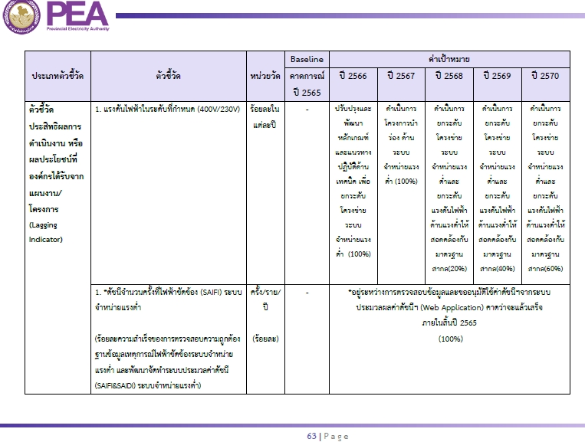
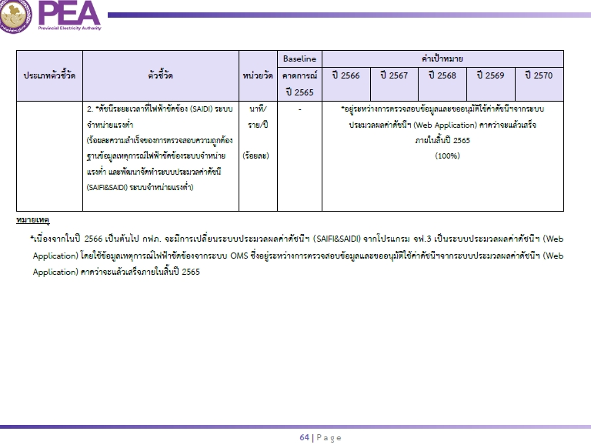
BSC กลยุทธ์ OM2 ยกระดับคุณภาพระบบจำหน่ายไฟฟ้าแรงต่ำรองรับการเปลี่ยนแปลงของอุตสาหกรรมไฟฟ้า
ตัวชี้วัด ดัชนีจำนวนครั้งที่ไฟฟ้าขัดข้อง (SAIFI) ของระบบจำหน่ายแรงต่ำ ของสายงานการไฟฟ้าภาค 1/ ดัชนีระยะเวลาที่ไฟฟ้าขัดข้อง (SAIDI) ของระบบจำหน่ายแรงต่ำ ของสายงานการไฟฟ้าภาค 1
6. OM2.2 แผนงานติดตามและแก้ไขปัญหาไฟดับระบบจำหน่ายแรงต่ำ | 6.1 รายงานผลการประเมินสถานะค่าดัชนี SAIFI, SAIDI และเสนอแนวทางแก้ไขปัญหาฯ
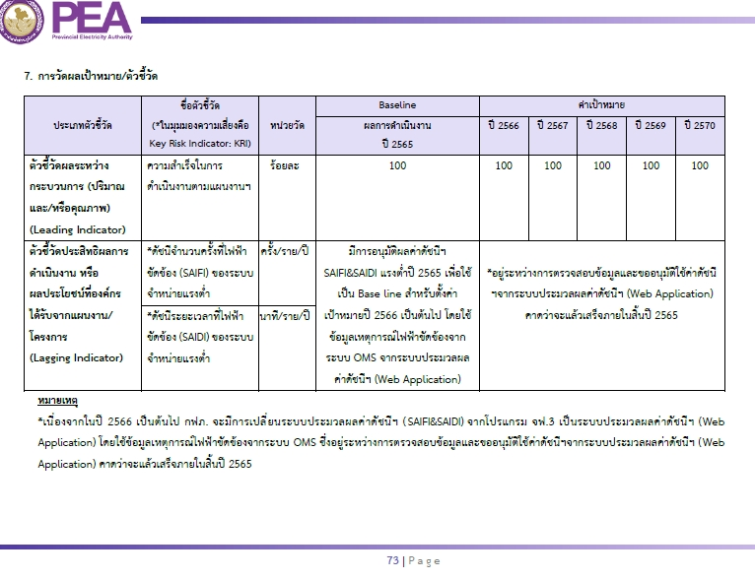
 | เป้าหมาย : รายงานผลเดือนละ 1 ครั้ง
 | กฟอ.ตค. และ กฟฟ.ในสังกัด = 100%
 | - กฟอ.ตาคลี | กฟอ.ตค. | ไตรมาส 1-4 | 100% | 100% | 100% | 100% |  |  |  |  | กฟอ.ตค.
 | - กฟส.อ.ตากฟ้า | กฟส.ตฟ. | ไตรมาส 1-4 | 100% | 100% | 100% | 100% |  |  |  |  | กฟส.ตฟ.
 | - กฟย.ต.ช่องแค | กฟย.ชอค. | ไตรมาส 1-4 | 100% | 100% | 100% | 100% |  |  |  |  | กฟย.ชอค.
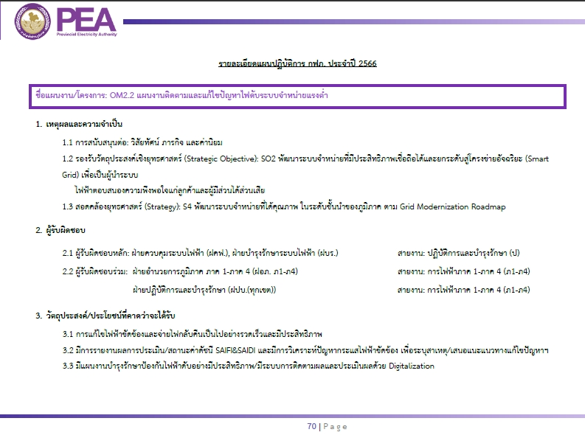
 | - กฟย.ต.หัวหวาย | กฟย.หหว. | ไตรมาส 1-4 | 100% | 100% | 100% | 100% |  |  |  |  | กฟย.หหว.

 | 6.2 รายงานวิเคราะห์ปัญหากระแสไฟฟ้าขัดข้องระบบจำหน่ายแรงต่ำ เพื่อระบบอุปกรณ์ทำงาน/สาเหตุ/แก้ไขปัญหาฯ
 | เป้าหมาย : รายงานผลเดือนละ 1 ครั้ง
 | กฟอ.ตค. และ กฟฟ.ในสังกัด = 100%
 | - กฟอ.ตาคลี | กฟอ.ตค. | ไตรมาส 1-4 | 100% | 100% | 100% | 100% |  |  |  |  | กฟอ.ตค.
 | - กฟส.อ.ตากฟ้า | กฟส.ตฟ. | ไตรมาส 1-4 | 100% | 100% | 100% | 100% |  |  |  |  | กฟส.ตฟ.
 | - กฟย.ต.ช่องแค | กฟย.ชอค. | ไตรมาส 1-4 | 100% | 100% | 100% | 100% |  |  |  |  | กฟย.ชอค.
 | - กฟย.ต.หัวหวาย | กฟย.หหว. | ไตรมาส 1-4 | 100% | 100% | 100% | 100% |  |  |  |  | กฟย.หหว.

 | 6.3 ดำเนินการตรวจสอบระบบไฟฟ้าระบบจำหน่ายแรงต่ำพร้อมทั้งดำเนินการแก้ไขจุดผิดปกติ
 | และรายงานผลการดำเนินการในโปรแกรมประยุกต์ (MJM&MFO) (Smart Patrol)
 | เป้าหมาย รายงานผลเดือนละ 1 ครั้ง
 | กฟอ.ตค. และ กฟฟ.ในสังกัด = 100%
 | - กฟอ.ตาคลี | กฟอ.ตค. | ไตรมาส 1-4 | 100% | 100% | 100% | 100% |  |  |  |  | กฟอ.ตค.
 | - กฟส.อ.ตากฟ้า | กฟส.ตฟ. | ไตรมาส 1-4 | 100% | 100% | 100% | 100% |  |  |  |  | กฟส.ตฟ.
 | - กฟย.ต.ช่องแค | กฟย.ชอค. | ไตรมาส 1-4 | 100% | 100% | 100% | 100% |  |  |  |  | กฟย.ชอค.
 | - กฟย.ต.หัวหวาย | กฟย.หหว. | ไตรมาส 1-4 | 100% | 100% | 100% | 100% |  |  |  |  | กฟย.หหว.

 | 6.4 สำรวจระบบไฟฟ้าระบบจำหน่ายแรงต่ำ เพื่อพิจารณาเปลี่ยนทดแทนอุปกรณ์ไฟฟ้าที่เสื่อมสภาพจำนวนมากหรือทั้งไลน์
 | (MS3000) ปิดงานก่อสร้าง
 | เป้าหมาย สำรวจ จัดสรรงบ และดำเนินการแก้ไขปิดงาน ตามเป้าหมาย
 | กฟอ.ตค. และ กฟฟ.ในสังกัด = 1 งาน
 | - กฟอ.ตาคลี | กฟอ.ตค. | 1 งาน | 1 |  |  |  |  |  |  |  | ผปบ.ตค.
 | - กฟส.อ.ตากฟ้า | กฟส.ตฟ. | - | - | - | - | -

7.แผนงานปรับปรุงหม้อแปลงและระบบจำหน่ายแรงต่ำ จากผลวิเคราะห์ของ OPSAonGIS | 7.1 แผนแก้ไขข้อมูล GIS แผนวัดโหลด และแผนการปรปรุงระบบจำหน่ายแรงต่ำ |  |  |  |  |  |  |  |  |  |  |  |  |  | 1
(OPSAonGIS ด้วย PSIM) (งานนโยบาย ผวก.ปี 65 (บส.)) | เป้าหมาย ตามแผน ผวก. ปี 2565 ร้อยละ 100 ภายในไตรมาส 3 (รอค่าเป้าหมายปี 2566) |  |  |  |  |  |  |  |  |  |  |  |  |  | 1
 | กฟอ.ตค. และ กฟฟ.ในสังกัด = 100 % ( 0000 เครื่อง)
 | - กฟอ.ตาคลี | กฟอ.ตค. | ไตรมาส 2 | - | 43 |  |  |  |  |  |  | ผปบ.กฟอ.ตค.

ตัวชี้วัด ร้อยละความถูกต้อง มิเตอร์ GIS / ร้อยละความถูกต้อง หม้อแปลง GIS / ร้อยละความถูกต้อง อุปกรณ์ป้องกันและตัดตอน GIS
8. แผนติดตาม Data Cleasing ระบบ GIS ในเชิงคุณภาพ | 8.1 ปรับปรุงความถูกต้องและครบถ้วนของข้อมูลมิเตอร์ในฐานข้อมูลระบบ GIS
 | เป้าหมาย ตามเกณฑ์ กฟภ. ระดับ 5 (รอค่าเป้าหมายปี 2566)
 | กฟอ.ตค. และ กฟฟ.ในสังกัด = ร้อยละ 99
 | - กฟอ.ตาคลี | กฟอ.ตค. | ไตรมาส 1-4 | 99 | 99 | 99 | 99 |  |  |  |  | กฟอ.ตค.
 | - กฟส.อ.ตากฟ้า | กฟส.ตฟ. | ไตรมาส 1-4 | 99 | 99 | 99 | 99 |  |  |  |  | กฟส.ตฟ.
 | - กฟย.ต.ช่องแค | กฟย.ชอค. | ไตรมาส 1-4 | 99 | 99 | 99 | 99 |  |  |  |  | กฟย.ชอค.
 | - กฟย.ต.หัวหวาย | กฟย.หหว. | ไตรมาส 1-4 | 99 | 99 | 99 | 99 |  |  |  |  | กฟย.หหว.

 | 8.2 ปรับปรุงความถูกต้องของข้อมูลหม้อแปลงไฟฟ้าในฐานข้อมูล GIS
 | เป้าหมาย ตามเกณฑ์ กฟภ. ระดับ 5 (รอค่าเป้าหมายปี 2566)
 | กฟอ.ตค. และ กฟฟ.ในสังกัด = ร้อยละ 96
 | - กฟอ.ตาคลี | กฟอ.ตค. | ไตรมาส 1-4 | 96 | 96 | 96 | 96 |  |  |  |  | ผปบ.ตค.,ผกป.ตฟ.
 | - กฟส.อ.ตากฟ้า | กฟส.ตฟ. | ไตรมาส 1-4 | 96 | 96 | 96 | 96

 | 8.3 ปรับปรุงความถูกต้องของข้อมูลอุปกรณ์ป้องกันและตัดตอนในระบบไฟฟ้าในฐานข้อมูล GIS
 | เป้าหมาย ตามเกณฑ์ กฟภ. ระดับ 5 (รอค่าเป้าหมายปี 2566)
 | กฟอ.ตค. และ กฟฟ.ในสังกัด = ร้อยละ 99
 | - กฟอ.ตาคลี | กฟอ.ตค. | ไตรมาส 1-4 | 99 | 99 | 99 | 99 |  |  |  |  | ผปบ.ตค.,ผกป.ตฟ.
 | - กฟส.อ.ตากฟ้า | กฟส.ตฟ. | ไตรมาส 1-4 | 99 | 99 | 99 | 99

